前12位
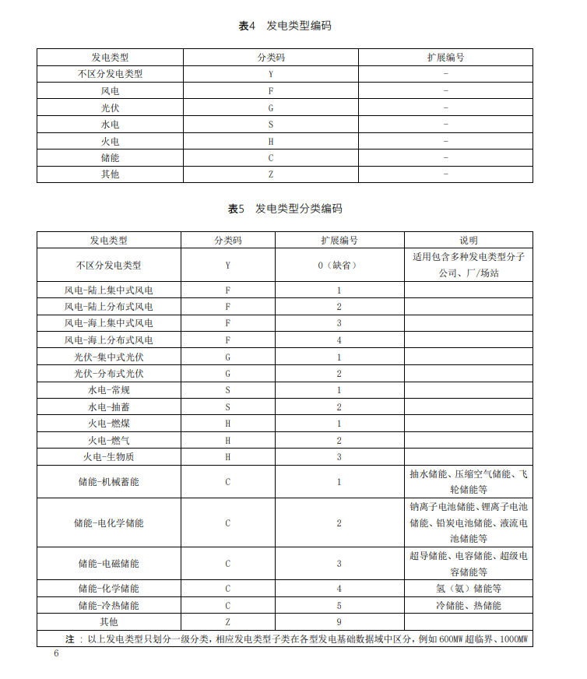
区域 | 公司名称 | 规范场站名称 | 流域 | 管理域 | 企业类型 | 流域码 | 梯级码 | 机组码 | 前缀 | 一级编码 | 合成码
 |  | 说明：编码工作开始前请务必仔细阅读集团下发的“生产运营管理数据标准规范-第4部分数据编码规范”，了解编码结构及要求 |  | 管理域的编码采用南网流域编码加河流编码加两位流水号合成而来，每个厂站一个，共计4位数字 | 企业类型参照“企业类型”sheet页的内容，共计2位数字，常规为S1，抽蓄为S2 | 用于表示流域号，由1开始顺序编号（区域自行排序），不区分流域用0表示 | 用于表示表示流域梯级号，流域梯级号由1开始顺序编号（按照正常高水位降序），不区分流域梯级或唯一流域梯级用0表示 | 用于表示流域梯级机组编号，流域梯级内部机组由1开始顺序编号，不区分机组用0表示 | 0表示内部数据，一般固定为0 | B1表示生产运行数据（一般默认），A1表示基础数据，C1表示生产管理数据，D1表示经营管理数据，E1表示计划管理数据，F1安全管理数据 | F列管理域至一级编码的合成编码
黔源 |  | 黔源水电 |  | 5200 | Y0 | 0 | 0 | 0 | 0 | B1 | 5200Y00000B1
 |  |  | 北盘江流域 | 5200 | Y0 | 1 | 0 | 0 | 0 | B1 | 5200Y01000B1
 |  |  | 三岔河流域 | 5200 | Y0 | 2 | 0 | 0 | 0 | B1 | 5200Y02000B1
 |  |  | 芙蓉江流域 | 5200 | Y0 | 3 | 0 | 0 | 0 | B1 | 5200Y03000B1
 |  | 善泥坡水电站 | 北盘江 | 5207 | S1 | 1 | 4 | 0 | 0 | B1 | 5207S11400B1
 |  | 光照水电站 |  | 5208 | S1 | 1 | 6 | 0 | 0 | B1 | 5208S11600B1
 |  | 马马崖水电站 |  | 5209 | S1 | 1 | 8 | 0 | 0 | B1 | 5209S11800B1
 |  | 董箐水电站 |  | 5210 | S1 | 1 | 9 | 0 | 0 | B1 | 5210S11900B1
 |  | 普定水电站 | 三岔河 | 5211 | S1 | 2 | 2 | 0 | 0 | B1 | 5211S12200B1
 |  | 引子渡水电站 |  | 5212 | S1 | 2 | 3 | 0 | 0 | B1 | 5212S12300B1
 |  | 牛都水电站 | 芙蓉江 | 5213 | S1 | 3 | 2 | 0 | 0 | B1 | 5213S13200B1
 |  | 清溪水电站 |  | 5214 | S1 | 3 | 1 | 0 | 0 | B1 | 5214S13100B1
 |  | 鱼塘水电站 |  | 5215 | S1 | 3 | 4 | 0 | 0 | B1 | 5215S13400B1
乌江 |  | 乌江水电 |  | 5021 | Y0 | 0 | 0 | 0 | 0 | B1 | 5021Y00000B1
 |  |  | 乌江干流 | 5021 | Y0 | 1 | 0 | 0 | 0 | B1 | 5021Y01000B1
 |  |  | 清水江 | 5021 | Y0 | 2 | 0 | 0 | 0 | B1 | 5021Y02000B1
 |  | 洪家渡 | 乌江干流 | 5277 | S1 | 1 | 1 | 0 | 0 | B1 | 5277S11100B1
 |  | 东风 |  | 5278 | S1 | 1 | 2 | 0 | 0 | B1 | 5278S11200B1
 |  | 索风营 |  | 5279 | S1 | 1 | 3 | 0 | 0 | B1 | 5279S11300B1
 |  | 乌江渡 |  | 5280 | S1 | 1 | 4 | 0 | 0 | B1 | 5280S11400B1
 |  | 构皮滩 |  | 5281 | S1 | 1 | 5 | 0 | 0 | B1 | 5281S11500B1
 |  | 思林 |  | 5282 | S1 | 1 | 6 | 0 | 0 | B1 | 5282S11600B1
 |  | 沙沱 |  | 5283 | S1 | 1 | 7 | 0 | 0 | B1 | 5283S11700B1
 |  | 大花水 | 清水江 | 5284 | S1 | 2 | 1 | 0 | 0 | B1 | 5284S12100B1
 |  | 格里桥 |  | 5285 | S1 | 2 | 2 | 0 | 0 | B1 | 5285S12200B1

